審判・MC
 | 帯同審判名簿及び日程

キリトリ
 |  |  | Ver.3.1
チーム名 |  | 0
 |  |  |  | 終日
帯同審判員氏名 |  |  |  | 午前のみ
 |  |  |  | 午後のみ
 |  | 終日
資格
 |  | 終日
資格
 |  | 終日
資格
 |  | 終日
資格
 |  | 終日 |  |  | B級
資格 |  |  |  |  | C級
 |  | 終日 |  |  | D級
資格 |  |  |  |  | E級
 |  |  |  |  | なし
※帯同審判は、各チームとも1名は必ずお願いします。
※チームで複数の審判員がいる場合は，できるだけ多くの方の協力をお願いします。

 | 帯同MC名簿及び日程

キリトリ

チーム名 |  | 0

帯同ＭＣ氏名

 |  | 終日
 |  | 終日
 |  | 終日
※帯同ＭＣは、各チームとも1名は必ずお願いします。

写真（パンフレット用）
チーム名は記入されます。
No. | チーム名 |  |  |  |  |  | 福島ミニバススポ少
コーチ |  |  | Ａコーチ |  |  |  |  | 【チーム紹介作成上の注意】
マネージャー |  |  | Ａマネージャー
N0 | 選 手 名 |  | ユニフォーム No. | 学年 | 身長 | 学校名 | 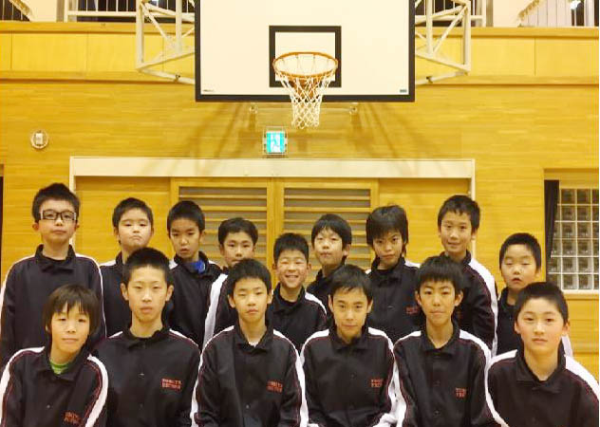 | ※左のメンバー表及びチーム紹介写真の部分を記入作成願います。
1 |  |  | 4 |  |  |  |  | ※メンバー表の氏名を入力する際は、氏と名の間を1文字あけてください。
サンプル
下のチーム構成は
リンクします。
2 |  |  | 5
3 |  |  | 6 |  |  |  |  | ※学校名を入力する際は、○○小とせず○○のみ入力してください。
チーム名写真を貼り付けてください。
4 |  |  | 7
5 |  |  | 8 |  |  |  |  | ※写真は、左程度の大きさとしてください。印刷は白黒となります。
6 |  |  | 9
7 |  |  | 10 |  |  |  |  | ※チーム名、スローガンの字体・大きさは自由としますが左のスペース
8 |  |  | 11
9 |  |  | 12 |  |  |  |  | に収まる程度としてください。
10 |  |  | 13
チームスローガン等を記入ください。
11 |  |  | 14 |  |  |  | 全力！出して頑張るぞ！！
12 |  |  | 15
13 |  |  | 16 |  |  |  |  | １１月２６日（水）迄参加申込書と一緒に各地区競技委員長宛に！！
14 |  |  | 17
15 |  |  | 18 |  |  |  |  | ただし、県北地区については１１月２９日（土）迄参加申込書と一緒に各地区競技委員長宛に！！

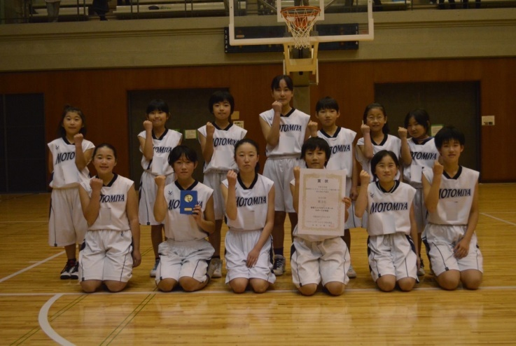
No. | チーム名 | 0
コーチ |  |  | Ａコーチ
マネージャー |  |  | Ａマネージャー
N0 | 選 手 名 |  | ユニフォーム No. | 学年 | 身長 | 学校名
1 |  |  | 4
2 |  |  | 5
⇐チーム写真はこちらに
貼付けして下さい
⇐チームスローガンはここに
書き込みして下さい
3 |  |  | 6
4 |  |  | 7
5 |  |  | 8
6 |  |  | 9
7 |  |  | 10
8 |  |  | 11
9 |  |  | 12
10 |  |  | 13
11 |  |  | 14 |  |  |  | Let the Madness Begin
12 |  |  | 15
13 |  |  | 16
14 |  |  | 17
15 |  |  | 18

